Requisitos
Revisadas
Fase |  | Modulo |  | Descripción | Código | Criterios de aceptabilidad | Modo de verificación | Resultados
Integración en la aplicación | Modelo de clasificación de calidad | 1 | Clasificar los datos según la calidad | Todos los datos incluyen una etiqueta de calidad. Se han clasificado en diferentes tablas: los datos sin etiqueta o no revisados (que debemos predecir nosotros y aparecen con label "0"), los datos con etiqueta o revisados ("1","2","3") , y los datos de buena calidad o revisados con buena calidad ("4"). |  | Para aceptar esta función es necesario que las tres tablas se hayan creado correctamente, que la clasificación inicial haya sido completada de manera adecuada. | Como las imágenes ya icluyen un label que muestra que tipo de imagen es, una vez completadas las tablas separadas para cada caso: Revisadas, No Revisadas y las Revisadas de Calidad. Simplemente con observar si se han clasificado correctamente es suficiente. 0 - Imagen no revisada 1 - Bajo contraste 2 - Desenfoque 3 - Ruido 4 - Calidad correcta | 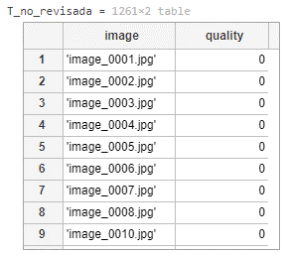 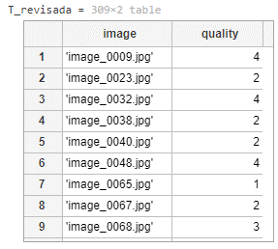 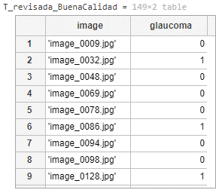
 |  | 2 | Pipeline del procesamiento de calidad | Para cada imagen revisada, se han calculado algunas características como la entropía, el contraste, la intensidad mínima, la intensidad máxima y la laplace_med. Estas serán esenciales para los siguientes pasos. | 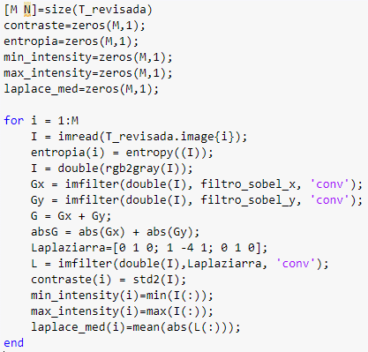 | Todas las imágenes tienen que tener un valor valido de cada una de las caracteristicas: Contraste: 0-100 Entropia: 1-8 Laplace Media: 0-255 | Se ha verificado observando que los valores calculados se encuentran dentro de los valores establecidos y que cada imagen tenga todas las carecteristicas calculadas. | 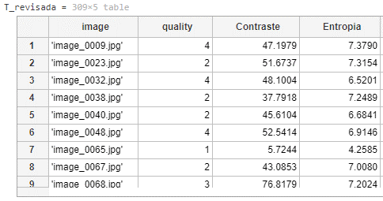
 |  | 3 |  | Se ha analizado la correlación de todas estas características de la imagen y se han completado las tablas con la información generada. |  | La tabla se ha tenido que crear de manera adecuada, con las columas correctamente separadas, con las 4 caracteristicas de cada imagen adecuadamente establecidas. | Se ha llevado acabo una verificación visual para comprobar que la tabla se ha creado correctamente y que las columnas contienen informacíon adecuada de cada caracteristica. Se han llevado a cabo cambios para ver si se implementaban correctamente en la tabla.
 |  | 4 | Modelos de cribado de calidad | Se han probado distintos modelos y se han analizado los resultados de cada uno, entre ellos se han analizado: KNN, Classification Trees, Naive Bayes, Discriminant Analysis y SVM | 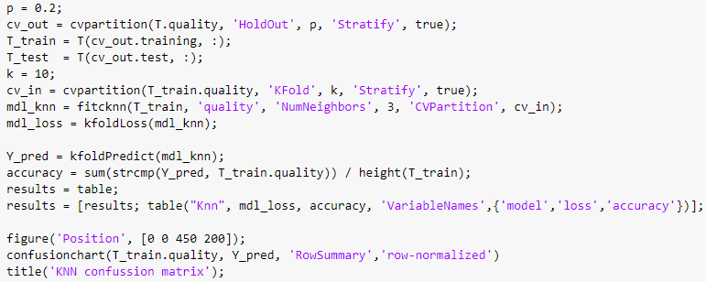 Ejemplo de KNN: | Se tienen que comparar al menos 5 modelos de clasificación diferentes y elegir el que mejor accuracy pueda proporcionar. El acuracy no puede ser menos que 85%. | Se ha llevado a cabo el desarrollo de 5 modelos de clasificación con acurracy-es altos y apropiados para los estandares establecidos. | 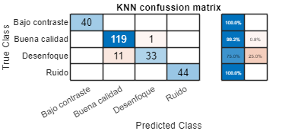 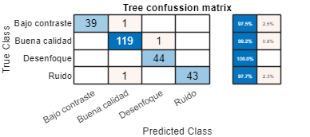 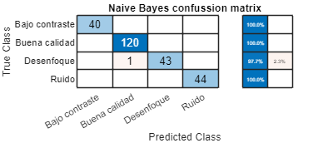 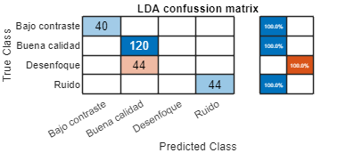 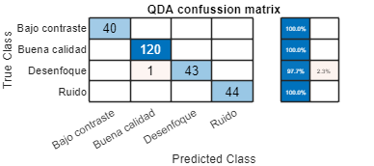
 |  | 5 | Elección del modelo final | Después de comprobar todos los modelos, se ha seleccionado el que ofrece los mejores resultados. |  | Es necesario seleccionar el modelo más adecuado para la predicción, de las pruebas completadas se elegirá aquel que tenga el acuracy más alto de todos. | Se ha seleccionado el modelo que el acuracy más alto, exactamente: 98.36%. | 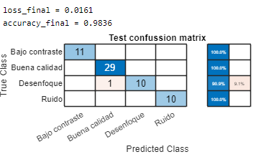
 |  | 6 | Pruebas y clasificación final de calidad | Una vez seleccionado el modelo, se han clasificado las imágenes sin label, en las categoria de 1,2,3,4 | 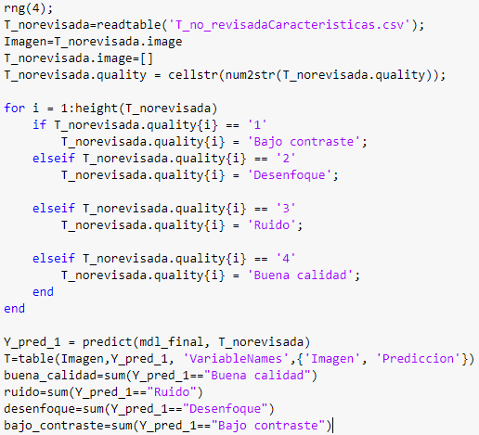 | La tabla se tiene que crear de manera adecuada. Con una colunma nueva de predicción donde se meterá la predicción de la imagen teniendo en cuenta la clasificación de calidad establecida anteriormente. | Se ha completado una verificación visual, donde se ha mirado si las columnas se han creado de manera correcta y la información se muestra de manera visual. | 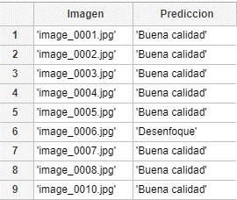
 | Procesamiento de imágenes | 7 | Extracción del ROI (Región de Interés) | El objetivo principal de este procedimiento es centrar el disco y la copa en la imagen, enfocándonos únicamente en estas regiones de interés. Esto se logra mediante un proceso de zoom aplicado específicamente al disco y la copa, lo que implica detectar y recortar estas áreas dentro de la imagen completa. | 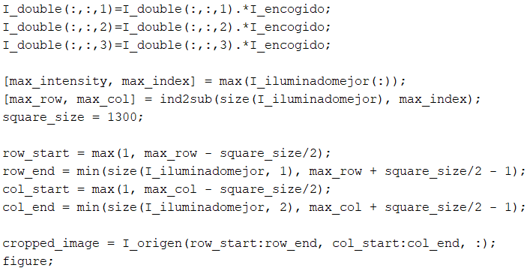 | Todas las imágenes obtenidas después de haber aplicado el ROI han de estar centradas en la estructura anatómica de interés, que es el disco óptico. | Se ha verificado observando cada una de las imágenes individualmente. Para lo que se ha obsercado si el recorte hecho es de la región de interés o de alguna otra parte del ojo. | 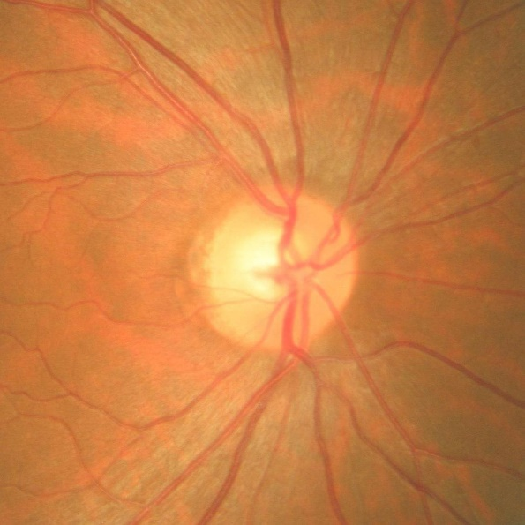
 |  | 8 | Preparación y procesamiento para obtener el disco | El objetivo es eliminar estructuras no deseadas, mejorar el contraste y resaltar las regiones de mayor calidad en las imágenes de retina. Esto se logra mediante la separación de canales de color, la eliminación de venas y la aplicación de umbrales para identificar las áreas más significativas. | 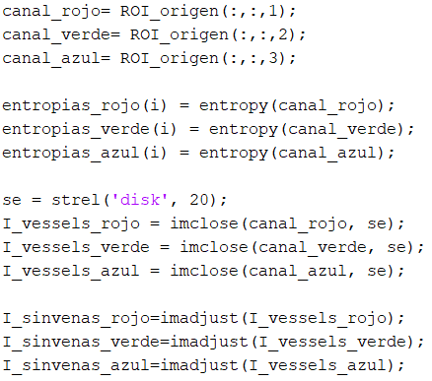 | En todas las imágenes que han sido procesadas se han eliminado las venas adecadamente y se ha resaltado el disco óptico, que es la región de interés. | Se ha verificado observando cada una de las imágenes individualmente. Para lo que se ha obsercado si las venas han sido eliminadas de una manera eficaz y que la calidad de la imagen es adecuada para su posterior segmentación. | 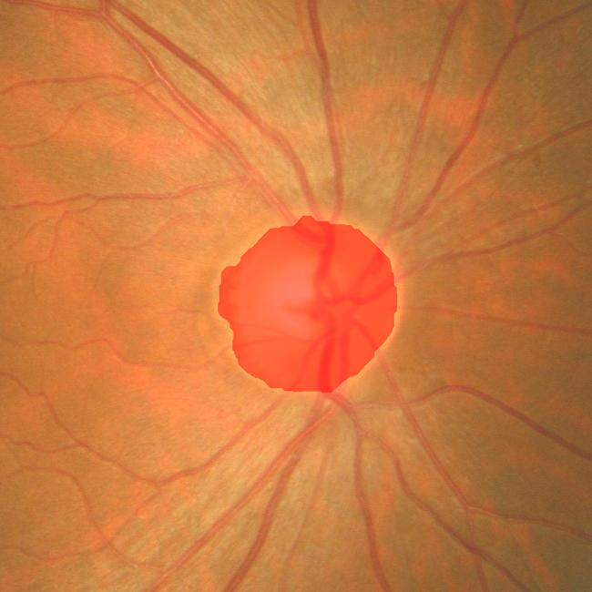
 |  | 9 | Segmentación y refinamiento del disco óptico | El objetivo es lograr una segmentación precisa del disco óptico en las imágenes de retina. Esto se realiza refinando los bordes con contornos activos, seleccionando la mejor segmentación basada en la entropía de los canales de color, y aplicando operaciones morfológicas para mejorar la segmentación final. | 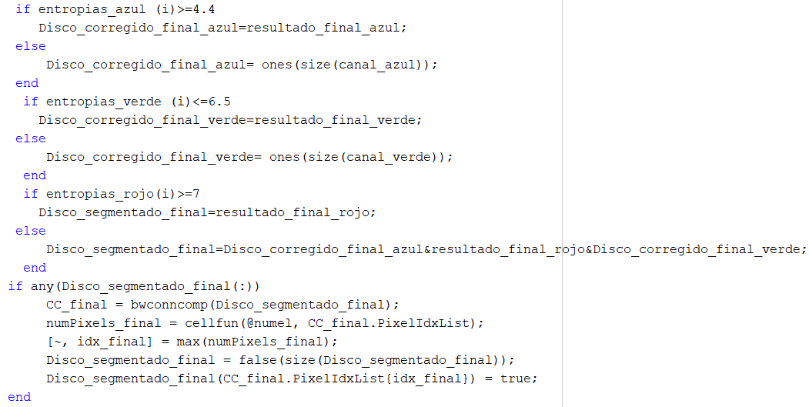 | Todas las imágenes que han sido segmentadas tienen claramente separado el disco óptico del resto del ojo, estando este de un color resaltado. | Se ha verificado observando cada una de las imágenes individualmente. Para lo que se ha obsercado si el disco aparece de manera adecuada resaltado.
 |  | 10 | Segmentación y refinamiento del cup óptico | El objetivo es segmentar las regiones de interés (ROI) en las imágenes de retina, específicamente dento del disco óptico (cup). Esto se logra mediante la identificación y selección de las características relevantes en cada ROI, aplicando operaciones morfológicas y umbrales para obtener una segmentación precisa del cup. | 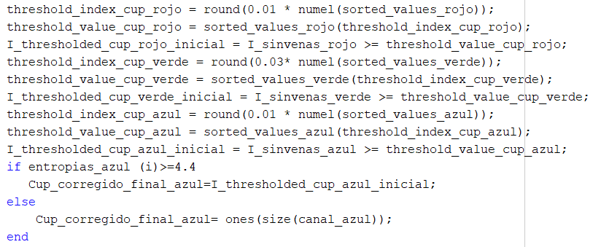 | Todas las imágenes que han sido segmentadas tienen claramente separado el cup del resto del ojo, estando este de un color resaltado. | Se ha verificado observando cada una de las imágenes individualmente. Para lo que se ha observado si el cup aparece de manera adecuada resaltado. | 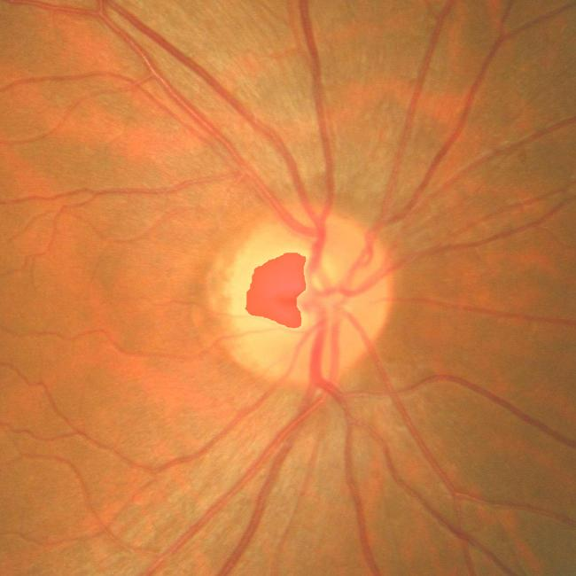
 | Desarrollo del algoritmo | 11 | Extracción y Procesamiento de Características | Realiza una serie de operaciones complejas para extraer y procesar diversas características de las imágenes, así como para asignar etiquetas de glaucoma a las mismas. Finalmente, estas características se almacenan en un archivo CSV llamado Caracteristicas_MODELO.csv para su posterior análisis. | 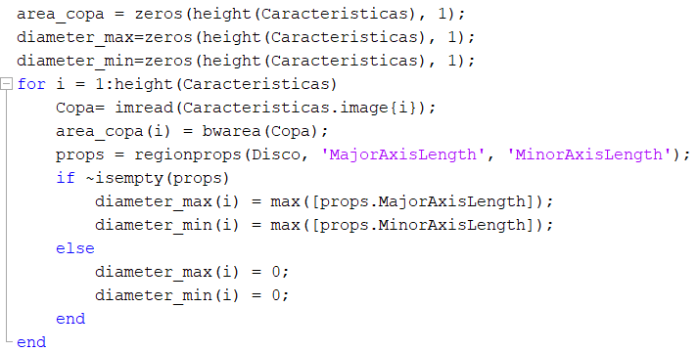 | La tabla se ha creado y guardado en formato csv de manera adecuada, conteniendo los datos necesarios de cada una de las imágenes procesdas. | Se ha llevado acabo una verificación visual para comprobar que la tabla se ha creado correctamente y que las columnas contienen informacíon adecuada de cada caracteristica. | 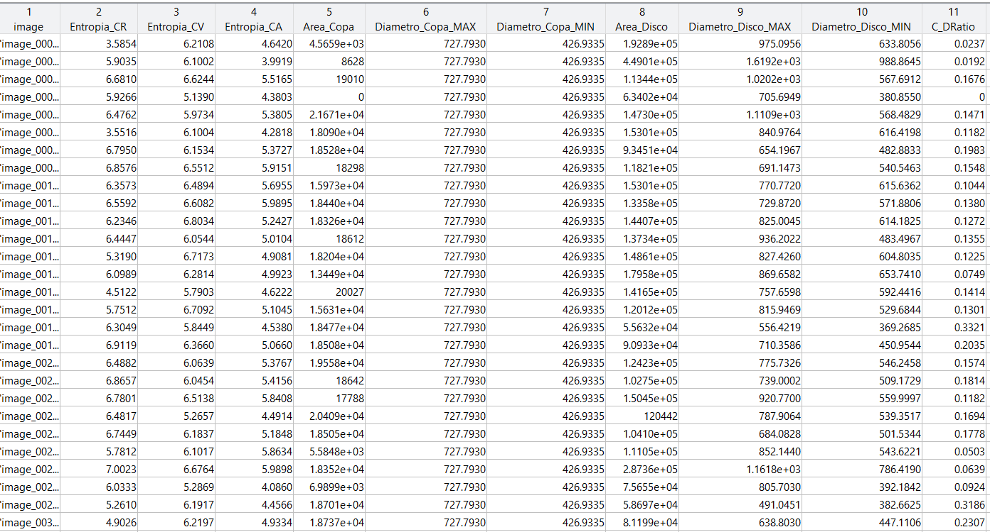
 |  | 12 | Extracción de Características de las Imágenes | El objetivo es extraer características relevantes, incluyendo contraste, homogeneidad, correlación y energía en los canales de color rojo, verde y azul. Esto se logra mediante el cálculo de la matriz de co-ocurrencia de nivel de gris (GLCM) y la obtención de propiedades estadísticas de estas matrices para cada canal de color. | 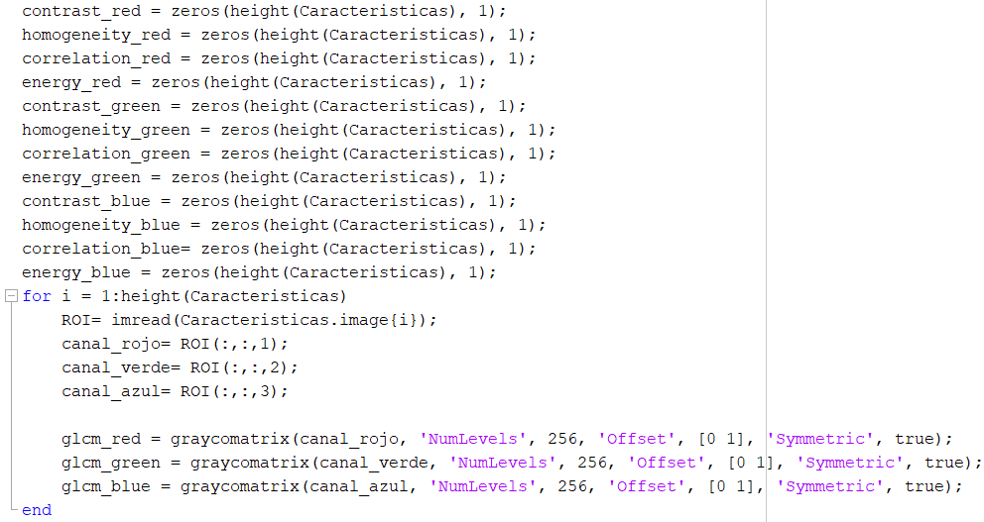 | Las características como el contraste, hogenidad, correlación y energía se han extraido correctamente mediante el cálculo de la matriz de co-ocurrencia. | Se ha verificado visualizando una tabla con todas las variables calculadas para cada canal de color.
 |  | 13 | Preprocesamiento y Balanceo de Datos | Este código preprocesa una tabla de características eliminando imágenes específicas y balancea las clases de datos de glaucoma y no glaucoma mediante el submuestreo de la clase mayoritaria, asegurando un conjunto de datos equilibrado para análisis posterior. |  | Para aceptar esta función es necesario que la eliminación sea precisa y eficaz de las imágenes específicas, y la implementación correcta del submuestreo de la clase mayoritaria para balancear las clases de datos de glaucoma y no glaucoma. Además, el código debe asegurar que el conjunto de datos resultante esté equilibrado y sea apto para análisis posteriores, garantizando así la validez y utilidad del procesamiento de datos. | La verificación se ha llevado a cabo mediante la visualización de los datos en un histograma para determinar si el conjunto de datos resultantes es equilibrado.
 |  | 14 | Correlación de Variables y Entrenamiento de Modelos | Este código realiza un análisis de correlación de variables para identificar relaciones entre las características extraídas de imágenes para la detección de glaucoma, seguido del entrenamiento y evaluación de varios modelos de clasificación (KNN, Árbol de Decisión, Naive Bayes, y SVM) utilizando validación cruzada. | 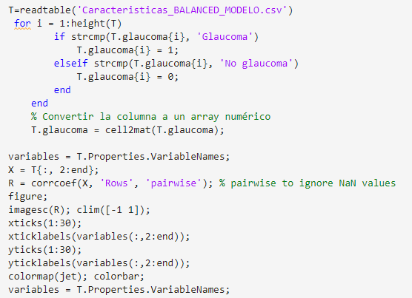 | Debe garantizar que el análisis de correlación de variables identifique de manera efectiva las relaciones entre las características extraídas de las imágenes para la detección de glaucoma, y que el entrenamiento y la evaluación de los modelos de clasificación se realicen correctamente utilizando validación cruzada. | Para verificar el código se ha llevado a cabo el desarrollo de 5 modelos de clasificación con acurracy-es altos y apropiados para los estandares establecidos.
 |  | 15 | Reentrenamiento y Evaluación de Modelos con Imágenes Recuperadas para Detección de Glaucoma | Reentrena varios modelos de clasificación (KNN, Árbol de Decisión, Naive Bayes, y SVM) para la detección de glaucoma usando un conjunto de datos balanceado y combinando imágenes previamente eliminadas. Se selecciona el mejor modelo tras la validación cruzada y se evalúa en el conjunto de prueba para asegurar una evaluación precisa. | 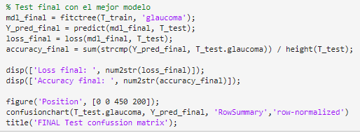 | Para aceptar esta función es necesario que garantice que el código reentrene de manera efectiva varios modelos de clasificación para la detección de glaucoma utilizando un conjunto de datos balanceado y combinando imágenes previamente eliminadas. Además, el código debe seleccionar el mejor modelo mediante validación cruzada y evaluarlo en el conjunto de prueba para asegurar una evaluación precisa y la selección del modelo más adecuado para su implementación práctica. | Se ha llevado a cabo el desarrollo de 5 modelos de clasificación con acurracy-es altos y apropiados para los estandares establecidos para verificar los nuevos datos.

